Výsledky bez škrtání
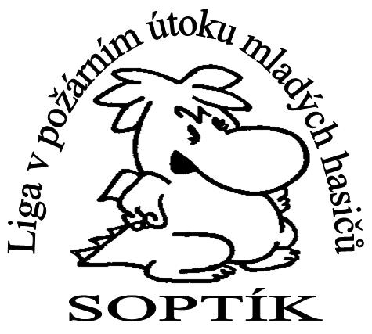
Celkové výsledky Soptíkovi ligy 2017

Po 5 z 5 kol

Družstvo | 1.kolo | 2.kolo | 3.kolo | 4.kolo | 5.kolo | součet | nejrychlejší čas ligy | pořadí
přípravka
Uhlířské Janovice B | 1 | 1 | 2 | 2 | 1 | 7 | 23.83 | 1.
Uhlířské Janovice A | 2 | 3 | 6 | 1 | 2 | 14 | 25.50 | 2.
Močovice | 3 | 2 | 1 | 5 | 6 | 17 | 27.15 | 3.
Svatý Mikuláš A | 4 | 5 | 3 | 3 | 3 | 18 | 27.71 | 4.
Svatý Mikuláš B | 6 | 4 | 4 | 6 | 4 | 24 | 32.38 | 5.
Žleby | 5 | 6 | 5 | 4 | 5 | 25 | 32.71 | 6.

mladší žáci
Uhlířské Janovice A | 4 | 1 | 1 | 1 | 1 | 8 | 16.35 | 1.
Záboří nad Labem A | 7 | 3 | 2 | 5 | 2 | 19 | 18.15 | 2.
Uhlířské Janovice C | 6 | 2 | 8 | 3 | 3 | 22 | 19.19 | 3.
Žleby A | 2 | 8 | 5 | 8 | 7 | 30 | 21.24 | 4.
Kácov B | 1 | 5 | 6 | 11 | 9 | 32 | 20.35 | 5.
Uhlířské Janovice B | 3 | 9 | 11 | 4 | 5 | 32 | 20.74 | 6.
Církvice A | 5 | 6 | 9 | 7 | 6 | 33 | 21.11 | 7.
Kácov A | 12 | 7 | 3 | 6 | 8 | 36 | 20.27 | 8.
Močovice A | 11 | 4 | 10 | 2 | 14 | 41 | 19.65 | 9.
Záboří nad Labem B | 9 | 13 | 7 | 15 | 4 | 48 | 20.55 | 10.
Svatý Mikuláš B | 13 | 14 | 4 | 9 | 11 | 51 | 21.11 | 11.
Svatý Mikuláš A | 14 | 11 | 13 | 10 | 10 | 58 | 22.18 | 12.
Církvice B | 10 | 17 | 12 | 13 | 12 | 64 | 24.31 | 13.
Církvice C | 8 | 18 | 14 | 17 | 16 | 73 | 26.39 | 14.
Žleby B | 17 | 16 | 16 | 12 | 13 | 74 | 25.03 | 15.
Močovice B | 15 | 12 | 17 | 14 | 17 | 75 | 25.13 | 16.
Svatý Mikuláš C | 16 | 15 | 15 | 16 | 15 | 77 | 25.77 | 17.
Chotusice | 18 | 10 | 17 | 17 | 18 | 80 | 24.16 | 18.

starší žáci
Uhlířské Janovice | 1 | 1 | 1 | 1 | 1 | 5 | 16.28 | 1.
Močovice | 2 | 2 | 3 | 2 | 2 | 11 | 16.47 | 2.
Svatý Mikuláš A | 3 | 3 | 2 | 3 | 3 | 14 | 17.20 | 3.
Církvice | 8 | 5 | 4 | 4 | 4 | 25 | 19.58 | 4.
Svatý Mikuláš B | 7 | 7 | 6 | 5 | 5 | 30 | 21.60 | 5.
Záboří nad Labem | 5 | 4 | 8 | 8 | 6 | 31 | 17.80 | 6.
Žleby | 4 | 6 | 7 | 7 | 8 | 32 | 20.28 | 7.
Kácov | 6 | 9 | 5 | 6 | 7 | 33 | 22.00 | 8.
Chotusice | 9 | 8 | 9 | 9 | 9 | 44 | 22.74 | 9.

DOROST
Uhlířské Janovice DCI | 0 | 6 | 1 | 1 | 1 | 9 | 24.03 | 1.
Uhlířské Janovice DKY | 0 | 1 | 3 | 2 | 6 | 12 | 25.93 | 2.
Svatý Mikuláš | 0 | 3 | 2 | 3 | 4 | 12 | 28.02 | 3.
Močovice | 0 | 7 | 5 | 4 | 3 | 19 | 29.86 | 4.
Církvice | 0 | 2 | 6 | 7 | 5 | 20 | 27.32 | 5.
Vrdy | 0 | 7 | 6 | 5 | 2 | 20 | 28.77 | 6.
Záboří nad Labem | 0 | 4 | 4 | 6 | 7 | 21 | 29.80 | 7.
Chotusice | 0 | 5 | 6 | 7 | 8 | 26 | 32.90 | 8.

 |  | neúčást v daném kole
 | 2 | nepočítané kolo v součtu do celkového pořadí

